Sheet1
 |  |  | οδηγούν στην ίδια ρίζα |  |  |  |  |  | οδηγούν στην ίδια ρίζα |  | E1-(E1^2*COS(E1))/(2*E1*COS(E1)-E1^2*SIN(E1))
x | f(x) | ΕΠΑΝΑΛΗΨΗ | x* | x* | x* | x* | x* | x* | x* | x*
0.00 | 0 | 1 | -6 | -4 | -3 | -1 | 1 | 3 | 4 | 6
0.17 | 0.029285776603 | 2 | -4.3983073946 | -5.5201697282 | -1.7642317402 | 1.2594158455 | -1.2594158455 | 1.7642317402 | 5.5201697282 | 4.3983073946
0.34 | 0.11190650992 | 3 | -4.7794373712 | -4.7617409699 | -1.6039414797 | 1.9177451632 | -1.9177451632 | 1.6039414797 | 4.7617409699 | 4.7794373712
0.52 | 0.23254099933 | 4 | -4.7141235889 | -4.7133527073 | -1.5721006361 | 1.6551795841 | -1.6551795841 | 1.5721006361 | 4.7133527073 | 4.7141235889
0.69 | 0.36692768833 | 5 | -4.7123902542 | -4.712389374 | -1.5707984867 | 1.5784387906 | -1.5784387906 | 1.5707984867 | 4.712389374 | 4.7123902542
0.86 | 0.48370104246 | 6 | -4.7123889804 | -4.7123889804 | -1.5707963268 | 1.5708694774 | -1.5708694774 | 1.5707963268 | 4.7123889804 | 4.7123889804
1.03 | 0.54681754895 |  | -4.7123889804 | -4.7123889804 | -1.5707963268 | 1.5707963336 | -1.5707963336 | 1.5707963268 | 4.7123889804 | 4.7123889804
1.21 | 0.51843475884 |  |  |  |  |  | f(x)=x^2*cos(x)
1.38 | 0.36207928944
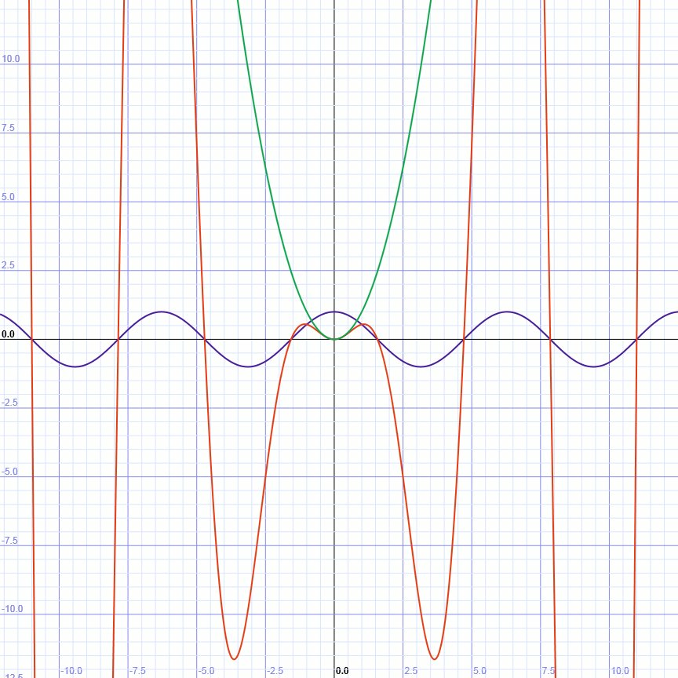
1.55 | 0.045920143987
1.72 | -0.45404688946
1.90 | -1.1510989968
2.07 | -2.0453566922
2.24 | -3.1219928475
2.41 | -4.3502212253
2.59 | -5.6831702917
2.76 | -7.0587066726
2.93 | -8.4012266164
3.10 | -9.6243852444
3.28 | -10.634684366
3.45 | -11.335792456
3.62 | -11.633427236
3.79 | -11.440594285
3.97 | -10.682946085
4.14 | -9.304006485
4.31 | -7.2699969679
4.48 | -4.574004123
4.66 | -1.2392426389
4.83 | 2.6788051784
5.00 | 7.0915546366

